상품제안서
클리어투링노트 | 상품코드: S26245

 |  |  |  |  |  |  | 02-713-8555 | www.synergygift.co.kr
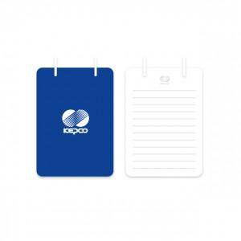 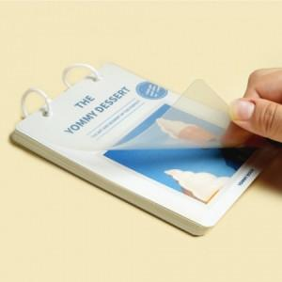

【상세/제작정보】 | 표지 칼라인쇄 / 내지 먹1도인쇄

【인쇄/포장옵션】 | 풀칼라 / OPP(비닐)

【공급단가】 | 수량 | 300~ | 500~ | 1,000~ | 3,000~ | 5,000~
*VAT별도 | 단가 | 2,430원 | 2,080원 | 1,880원 | 1,580원 | 1,380원

【상품 URL】 | https://www.synergygift.co.kr:443/src/goods_detail.php?gdno=26245

